关系图
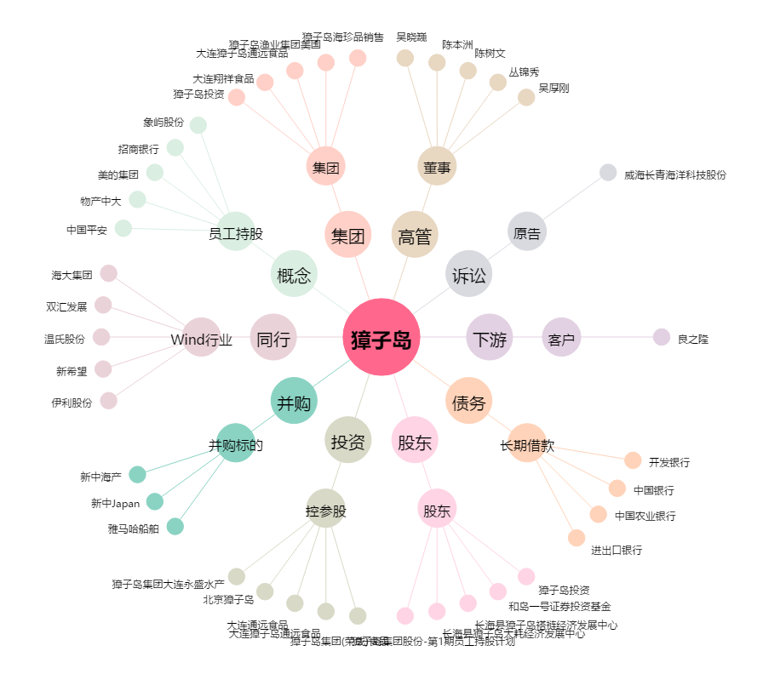
獐子岛[002069.SZ] - 关系概览图

